Часть 3.1
Описание задания.

Корреляционное поле
Номер страха | Ранг в Америке | Ранг в России | d | d^2 |  |  |  | n | 20
1 | 1 | 7 | -6 | 36 |  |  |  | rs | 0.3969924812
2 | 2 | 12 | -10 | 100
3 | 3 | 10 | -7 | 49
4 | 4 | 6 | -2 | 4
5 | 5 | 9 | -4 | 16 | Критические занчения | p = 0,01 | 0.45
6 | 6 | 2 | 4 | 16 |  | p = 0,05 | 0.57
7 | 7 | 5 | 2 | 4
8 | 8 | 1 | 7 | 49
9 | 9 | 16 | -7 | 49 | Коэффициент корреляции не является значимым при p-value = 0,01 и p-value = 0,05
10 | 10 | 13 | -3 | 9 | Отвергаем альтернативную гипотезу
11 | 11 | 3 | 8 | 64
12 | 12 | 19 | -7 | 49
13 | 13 | 20 | -7 | 49
14 | 14 | 17 | -3 | 9
15 | 15 | 4 | 11 | 121
16 | 16 | 11 | 5 | 25
17 | 17 | 18 | -1 | 1
18 | 18 | 8 | 10 | 100
19 | 19 | 15 | 4 | 16
20 | 20 | 14 | 6 | 36

Часть 3.2
Описание задания.

Номер качества | Усредненные эталонные оценки избирателей | Индивидуальные показатели депутата | Ранг 1 | Ранг 2 | d | d^2
1 | 8.64 | 15 | 1 | 2 | -1 | 1
2 | 7.89 | 7 | 2 | 8.5 | -6.5 | 42.25
3 | 8.38 | 12 | 3 | 13.5 | -10.5 | 110.25
Корреляционное поле
4 | 6.97 | 5 | 4 | 12 | -8 | 64
5 | 8.28 | 14 | 5 | 5 | 0 | 0
6 | 9.56 | 18 | 6 | 3 | 3 | 9
7 | 8.12 | 13 | 7 | 8.5 | -1.5 | 2.25
8 | 8.41 | 17 | 8 | 6 | 2 | 4
9 | 8 | 19 | 9 | 7 | 2 | 4
10 | 8.71 | 9 | 10 | 10 | 0 | 0
11 | 7.74 | 16 | 11 | 1 | 10 | 100
12 | 8.1 | 11 | 12.5 | 15 | -2.5 | 6.25
13 | 9.02 | 12 | 12.5 | 11 | 1.5 | 2.25
14 | 7.89 | 10 | 14 | 16 | -2 | 4
15 | 8.74 | 8 | 15 | 4 | 11 | 121
16 | 7.84 | 6 | 16 | 18 | -2 | 4
17 | 7.67 | 4 | 17 | 13.5 | 3.5 | 12.25
18 | 7.23 | 8 | 18 | 17 | 1 | 1

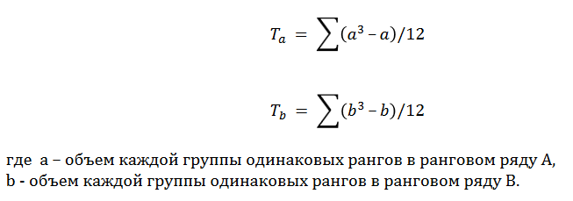

a | 2 |  |  |  |  |  | n | 18
b | 4 |  |  |  |  |  | rs | 0.49122807018

Ta | 0.5 |  |  |  |  | Критические занчения | p = 0,01 | 0.47
Tb | 5 |  |  |  |  |  | p = 0,05 | 0.6

